Sheet1
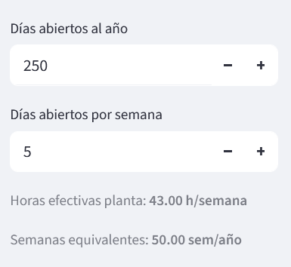

 |  |  |  |  |  |  |  |  |  |  |  |  | Demanda hrs/sem | Capacidad hrs/sem | Demanda hrs/año | Capacidad hrs/año
 |  |  |  |  |  |  |  |  |  |  |  |  | 12,000 | 21,500 | 600,000 | 1,075,000
 |  |  |  |  |  |  |  |  |  |  |  |  | 25,635 | 73,487 | 1,281,750 | 3,674,350
 |  |  |  | 50

Model | Demanda uds/sem | Capacidad uds/sem |  | Model | Process |  | Demanda uds/año | Capacidad uds/año | Demanda hrs/sem | Capacidad hrs/sem | Demanda hrs/año | Capacidad hrs/año
AAA | 4.0 | 7.2 | LINE_A | AAAA | ML | 60.0 | 200.0 | 358.3 | 240 | 430 | 12000 | 21500
PT0163 | 3.0 | 8.6 | LINE_B | PT0163 | PREM | 46.0 | 150.0 | 430.0 | 512.7 | 1469.7 | 25635 | 73487
 |  |  |  | PT0163 | ML | 48.0
 |  |  |  | PT0163 | PTBI | 6.9
 |  |  |  | PT0163 | PTBA | 5.0
 |  |  |  | PT0163 | TBQ | 5.0
 |  |  |  | PT0163 | PACK | 60.0
 |  |  |  |  |  | 170.9
TOTAL | 7.00 | 15.77 |  |  |  |  | 350.00 | 788.33 | 753 | 1900 | 37635 | 94987

